Баг-репорты
Баг-репорт 1

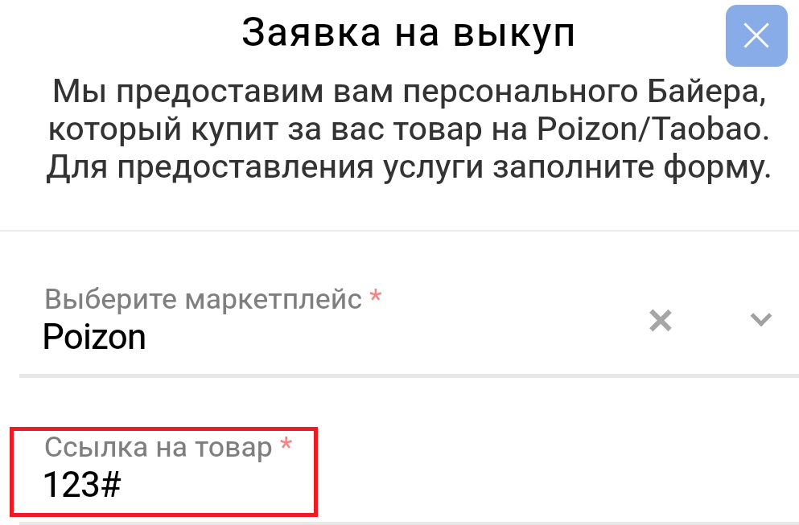
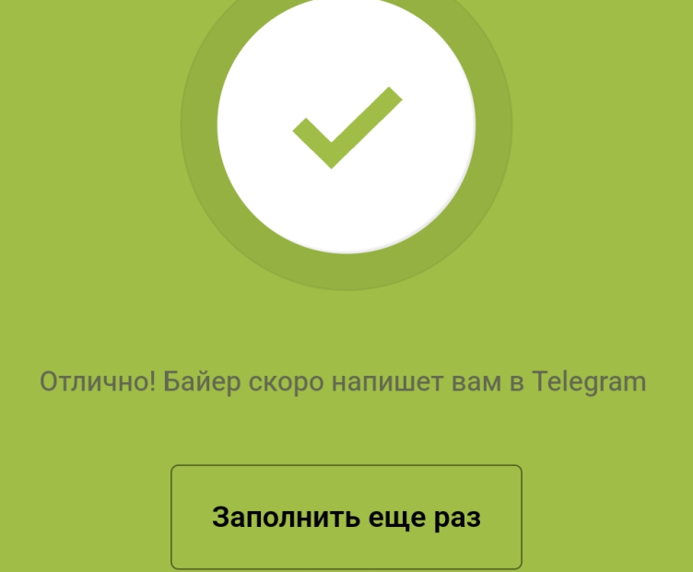
ID | JK001
Заголовок | В личном кабинете в заявке на выкуп товара в поле ввода "Ссылка на товар" отсутствует проверка данных на корректность формата
Описание | В личном кабинете в заявке на выкуп товара в поле ввода "Ссылка на товар" можно ввести данные некорректного формата и сервис при этом успешно создает заявку на выкуп
Шаги воспроизведения | 1. Войти в личный кабинет 2. Тапнуть на иконку " Создать заказ" 3. В выпавшем списке выбрать "На выкуп" 4. Заполнить все обязательные поля формы "Заявка на выкуп", в том числе указать данные в поле "Ссылка на товар" некорректного формата 4. Нажать на кнопку "Отправить"
Ожидаемый результат | Появление информационного сообщения о некорректном формате данных в поле и невозможности создать заявку
Фактический результат | Заявка на выкуп отправлена
Окружение | Google Chrome (Мобильный)
Серьезность | Major
Приоритет | Medium

Баг-репорт 2

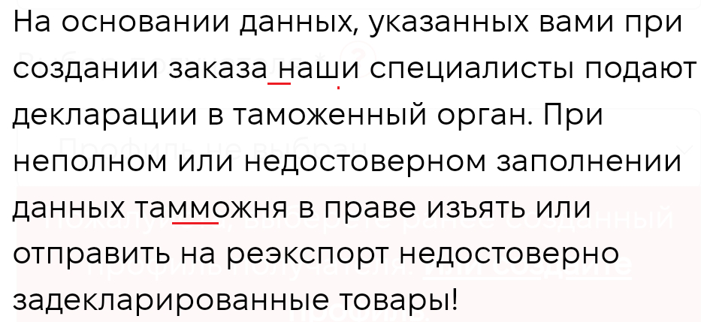
ID | JK002
Заголовок | Ошибки в информационном сообщении при оформлении заявки на доставку в личном кабинете
Описание | Ошибки в информационном сообщении при оформлении заявки на доставку в личном кабинете: отсутствует запятая и орфографическая ошибка в слове "таможня"
Шаги воспроизведения | 1. Войти в личный кабинет 2. Тапнуть на иконку " Создать заказ" 3. В выпавшем списке выбрать "На доставку"
Ожидаемый результат | Появление информационного сообщения с текстом без ошибок
Фактический результат | Информационное сообщение с орфографическими ошибками и ошибкой в пунктуации (см.скрин)
Окружение | Google Chrome (Мобильный)
Серьезность | T r i v i a l
Приоритет | Low

Баг-репорт 3

ID | JK003
Заголовок | Орфографическая ошибка в разделе История компании на вкладке База знаний
Описание | Орфографическая ошибка в разделе История компании на вкладке База знаний
Шаги воспроизведения | 1. В главном меню сайта выбрать База знаний 2. Тапнуть по ссылке " Что такое RAKETA" 3. Перейти в раздел "История компании"
Ожидаемый результат | Текст без ошибок
Фактический результат | Текст с орфографической ошибкой (см.скрин)
Окружение | Google Chrome (Мобильный)
Серьезность | T r i v i a l
Приоритет | Low

